Hoja4
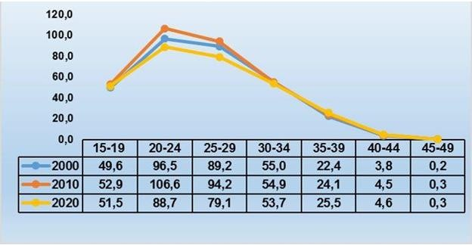
CUBA. TASA BRUTA DE NATALIDAD. 1967-2020
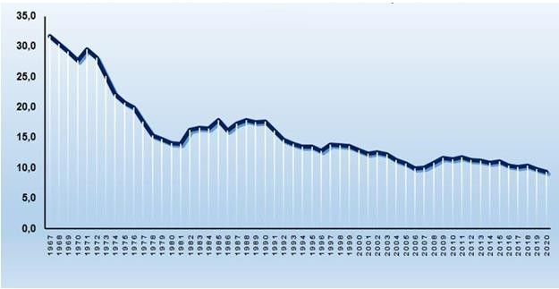

CUBA. TASA DE FECUNDIDAD GENERAL. 2000-2020 (Por mil mujeres de 15-49 años)
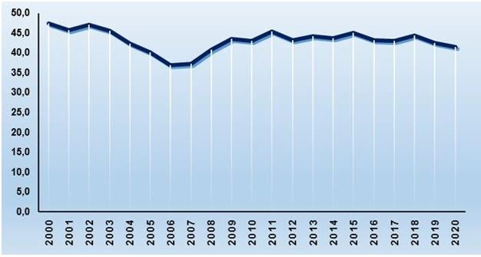

CUBA. TASA GLOBAL DE FECUNDIDAD Y TASA BRUTA DE REPRODUCCIÓN. 2000-2020
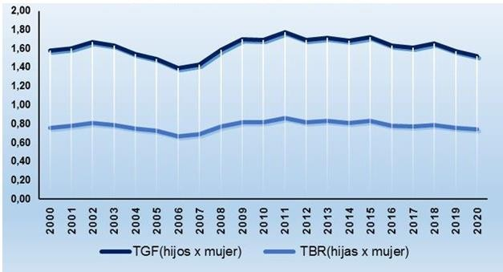

CUBA. TASAS ESPECÍFICAS DE FECUNDIDAD POR EDADES DE 15-49 AÑOS. AÑO 2020

Hoja5
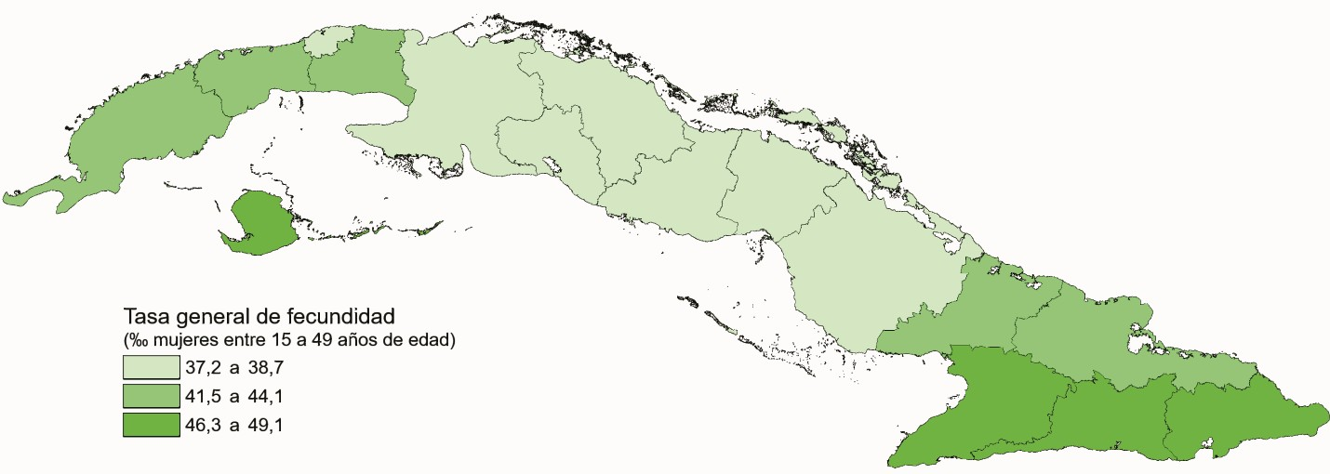
TASA BRUTA DE NATALIDAD POR PROVINCIAS. AÑO 2020
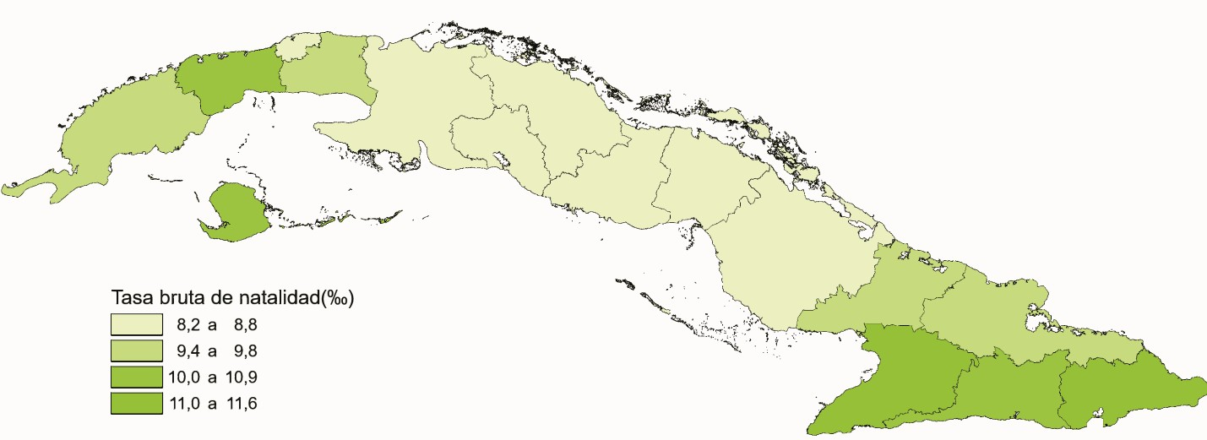

TASA BRUTA REPRODUCCIÓN POR PROVINCIAS. AÑO 2020
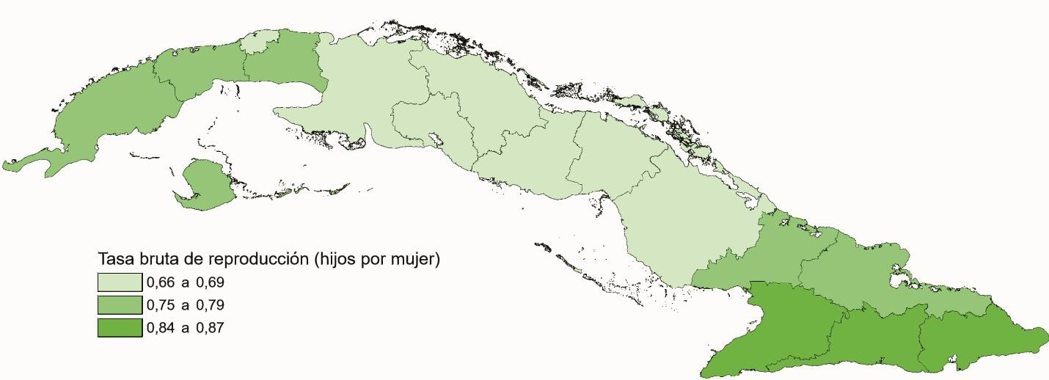

TASA GENERAL DE FECUNDIDAD POR PROVINCIAS. AÑO 2020

